PASAPORTES
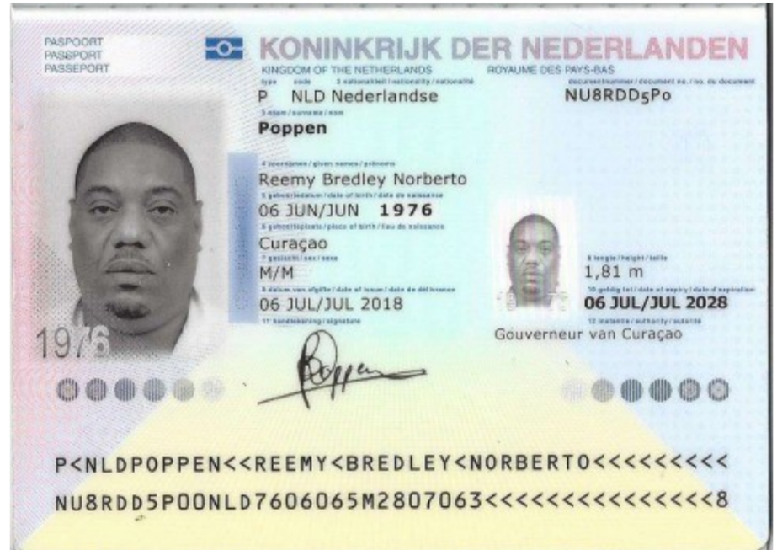
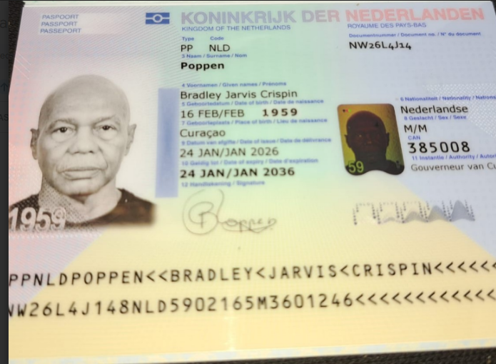
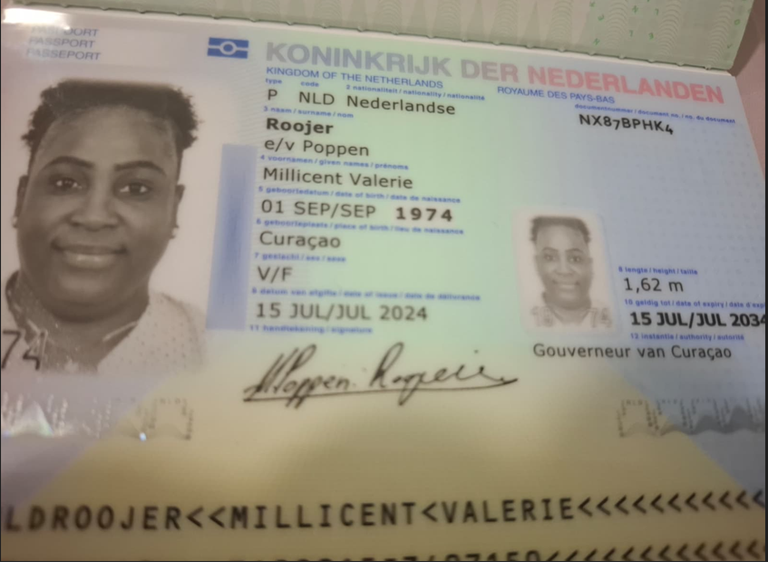
 |  |  | SIm CARD TIGO | 3009443803 | SIN CARD TIGO | 3009474751 | SIN CARD TIGO | 3009443435 | SIN CARD TIGO | 3009443589
 |  |  |  |  |  | 3114146890 |  | 3114146898
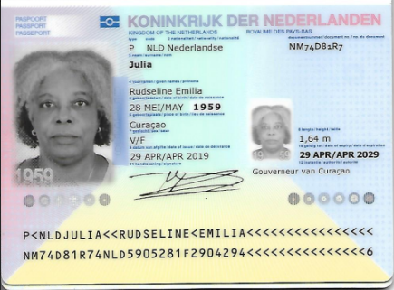

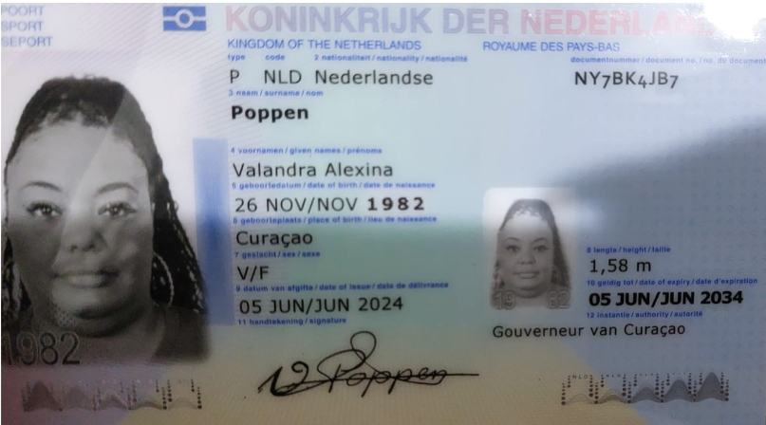

 | Hijo de Jarvis y esposo de Millicent |  | Padre |  | Esposa de Reemy Norverto |  | Hermana |  | Madre

 | Nombre | Reemy | Nombre | Bradley | Nombre | Millicent | Nombre | Valandra | Nombre | Rudseline
 | Nombre | Bredley | Nombre | Jarvis | Nombre | Valerie | Nombre | Alexina | Nombre | Emilia
 | Nombre | Norberto | Nombre | Crispin | Apellido | Roojer | Apellido | Poppen | Apellido | Julia
 | Apellido | Poppen | Apellido | Poppen | Pasaporte | NX87BPHK4 | Pasaporte | NY7BK4JB7 | Pasaporte | NM74D81R7
 | Pasaporte | NU8RDD5P0 | Pasaporte | NW26L4J14 | Fecha de nacimiento | 01/09/1974 | Fecha de nacimiento | 1982-11-26 | Fecha de nacimiento | 28/05/1959
 | Fecha de nacimiento | 1976-06-06 | Fecha de nacimiento | 16/02/1959 | Edad | 52 | Edad | 44 | Edad | 67
 | Edad | 50 | Edad | 68 | Estado civil | Casada | Estado civil | Soltera | Estado civil | Soltera
 | Estado civil | Casado | Estado civil | Soltero | Dirección | Grote Berg kavel NA 15 | Dirección | sapate kv 172 | Dirección | Schout b.n. van Staverenweg 24b
 | Dirección | Grote Berg kavel NA 15 | Dirección | Kaya Balerian # 10 | País | Curazao | País | Curazao | País | Curazao
 | País | Curazao | País | Curazao | Email: | millicent.roojer1974@gmail.com | Email: | mamilove160gmail.com | Email: | rudevertsz@gmail.com
 | Email: | r.poppen@gmail.com | Email: | poppenbradley@gmail.com | Teléfono | 599 9 515 7589 | Teléfono | 599 9 696 7949 | Teléfono | 599 9 523 7718
 | Teléfono | 59995230179 | Teléfono | 599 9 568 4619 | Profesión |  | Profesión | Asistente de finanzas | Profesión | Jubilada
 | Profesión |  | Profesión | Jubilado | RH | B Positivo | RH |  | RH | O Positivo
 | RH | O negativo | RH | O positivo | Seguro | Guardian Group | Seguro | SVB | Seguro
 | Seguro | SVB | Seguro | SVB | Peso | 101 km | Peso | 109 | Peso | 80
 | Peso | 152 | Peso | 77 | Altura | 1,62 | Altura | 1,58 | Altura | 1,64
 | Altura | 1,81 | Altura | 1,72 | Idioma | Papiamento | Idioma | papiamentu | Idioma | Papiamentu/Spanish/English/Dutch
 | Idioma | Español/papiamentu | Idioma | papiamentu/Span/English
 |  |  |  |  | Salud |  | Salud
 | Salud |  | Salud |  | Estadia |  | Estadia
 | Estadia |  | Estadia |  |  |  |  |  | Salud | A veces veo borroso, sobre todo al leer, ver la televisión o usar el computadora. Aquí me dicen que tengo sequedad ocular y uso gotas para los ojos de la marca Systane.

REEMY | TRATAMIENTO PARA LA RODILLA CELULAS MADRE SOTO |  |  |  | MILLI | SOTO
SE CAYO DE LAS ESCALERAS Y SE GOLPEO LA RODILLA Y EL HOMBRO DEL LADO DERECHO
REEMY | ECO HOMBRO - CADERA - ESPALDA - RODILLAS
TENEMOS RX DE CURAZAO

ITINERARIO
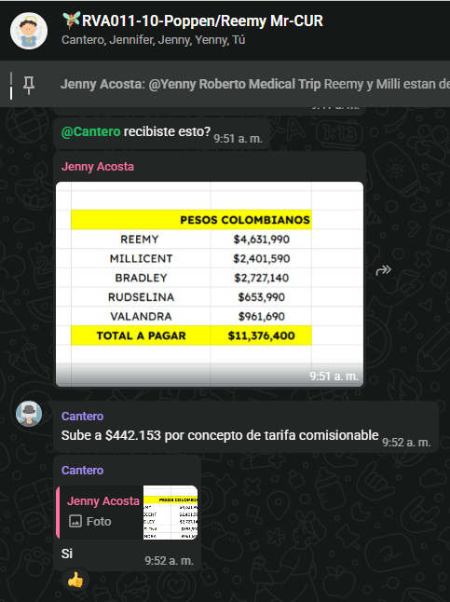
CONFIRMACIÓN | DIRECCIÓN | SEDE / ZONA | PROVEEDOR |  | FECHAS | FECHAS: 11 - 22 Julio - 2026 | VALANDRA |  | REEMY |  |  | BRADLEY |  |  | MILLICENT |  |  | RODSELIDA
Fecha |  |  |  | PASAJERO | DIA/HORA | Actividad | ACP horas | Traslado CORTO | ACP horas | Traslado CORTO | Traslado LEJOS | ACP horas | Traslado CORTO | Traslado LEJOS | ACP horas | Traslado CORTO | Traslado LEJOS | ACP horas | Traslado CORTO | Traslado LEJOS
 |  |  |  |  | 1 | SABADO 11 de Julio
Comprado por pax |  |  | WINGO |  | 07:18 PM | Vuelo Curazao - Medellín
 |  |  |  |  |  | Migración casi dos horas
Confirmado |  |  | Taxi van | Familia x 5 | 09:00 pm | Traslado a aeropuerto - hotel en Van
Reservó directamente el pasajero | Calle 4 Sur # 43 A-109 | POBLADO | Hotel Novelty habitaciones 1001 1005 |  |  | Alojamiento
 |  |  |  |  | 2 | DOMINGO 12 de Julio - Día Libre
 |  |  |  |  | 3 | LUNES 13 de Julio
 |  |  |  |  |  | DIA FESTIVO NO LABORAL EN COLOMBIA
 |  |  |  |  |  | A PARTIR DE MEDIO DIA REMMY :No realizar siesta no bebidas oscuras tintos,chocolate,te,gaseosa no aplicar crema corporal,cabello limpio y seco. No debe presentar sintomas de gripa
 |  |  |  |  |  | Tarde libre
 |  |  |  | Remmy | 07:00 am | Cena ligera
Confirmado | Calle 4 Sur # 43 A-109 | HOTEL NOVELTY | unidad cardiopulmonar del sueño El tesoro | Remmy | 08:30 pm | Inicio de Polisonografía -DOMICILIO EN EL HOTEL
 |  |  |  |  |  | ENFERMER@ SE QUEDA EN LA VIVIENDA SE RETIRA AL OTRO DIA
 |  |  |  |  | 4 | MARTES 14 de Julio
 |  |  |  | Remmy | 05:00 am | Finalización de Polisonografía
 |  |  |  |  |  | Tiempo para desayunar
Confirmado |  |  | UBER XL |  |  | Traslado hotel- centro medico |  |  | 0.25 | 0.5 |  |  |  |  | 0.25 | 0.5
Confirmado |  | Laureles | Dr. Soto | Bradley | 09:00 am | Consulta con especialista Dr Soto
Confirmado |  | Laureles | Dr. Soto | Reemy | 10:00 am | Consulta con especialista Dr Soto
Confirmado |  | Laureles | Dr. Soto | Valandra | 11:00 am | Consulta con especialista Dr Soto Incluye DOS ECOGRAFÍAS
 |  | Laureles | Dr. Soto | Reemy |  | Ecografía de hombros
 |  | Laureles | Dr. Soto | Reemy |  | Ecografía de caderas
 |  | Laureles | Dr. Soto | Reemy |  | Ecografía de espalda-Obsequio
Confirmado |  | Laureles | Dr. Soto | Milicent | 12:00 pm | Consulta con especialista Dr Soto
 |  | Laureles | Dr. Soto | Milicent |  | Ecografía de rodillas
 |  | Laureles | Dr. Soto | Milicent |  | Ecografía de caderas
 |  | Laureles | Dr. Soto | Milicent |  | Ecografía de espalda
Confirmado |  |  | UBER XL |  |  | Traslado centro médico - Hotel |  |  |  | 2 |  |  |  |  |  | 0.5
 |  |  |  |  |  | Tiempo para almorzar - Tarde libre
Enviar preparación de exámen |  |  |  |  |  | Preparación Broncoprovocación con Metacolina No fumar el día del examen. No consumir café, chocolate, té ni bebidas energéticas 6 horas antes. Suspender inhaladores según indicación médica previa. Asistir con ropa cómoda Si tiene gripa o crisis respiratoria reciente, informar antes del examen.
 |  |  |  |  |  | RECORDARLE PREPARACIÓN DE CHEQUEO MEDICO A VALANDRA
 |  |  |  |  | 5 | MIÉRCOLES 15 de Julio
 |  |  |  |  |  | No desayunar - tomar agua
Confirmado |  |  | TAXI VAN |  | 05:30 am | Traslado hotel- centro medico | 0.25 | 1
Confirmado | Calle 78B # 69-240 Barrio Cordoba | Comuna Robledo | HPTU | Valandra | 06:45 am | Cita Chequeo Ejecutivo
SOLICITAR pedir el favor a yenny |  |  | UBER CONFORT |  |  | Tralado centro médico - hotel |  | 1

Confirmado |  |  | ANDRES |  | 05:30 am | Traslado hotel- centro medico |  |  | 0.5 | 0.5 |  | 0.5 | 0.5
Confirmado | Cra 44 #18-64, | Ayudas diagnósticas | CIMA | Reemy - Bradley | 06:00 am | Ecografía de abdomen total
Confirmado | Cra 44 #18-64, | Ayudas diagnósticas | CIMA | Reemy - Bradley | 06:00 am | Ecografía subabdominal de próstata
Confirmado | Cra 44 #18-64, | Ayudas diagnósticas | CIMA | Remmy | 06:00 am | Ecografía de tórax
Confirmado | Cra 44 #18-64, | Ayudas diagnósticas | CIMA | Reemy - Bradley | 07:00 am | Radiografía de tórax
 |  |  |  |  |  | Tiempo para desayunar
Confirmado | Cra. 48 #18A-14 / 126-134 | Administrativa | CIMA | Reemy - Bradley |  | Electrocardiograma
 |  |  | ANDRES | Reemy - Bradley | 08:30 am | Tralado centro médico - hotel |  |  |  | 1
 |  |  |  |  |  | Resto del día libre
 |  |  |  |  | 6 | JUEVES 16 de Julio
 |  |  |  |  |  | Tiempo para desayunar
Confirmado | Calle 4 Sur # 43 A-109 | HOTEL NOVELTY | ANDRES | Milicent - Rudselina | 07:40 am | Traslado hotel- centro medico |  |  |  |  |  |  |  |  | 0.25 | 0.5 |  | 0.25 | 0.5
Confirmado | Edificio San Francisco, Cra. 43A #14-27, Oficina 204 |  | Audiocom | Milicent | 08:20 am | Audiometría
Confirmado | Edificio San Francisco, Cra. 43A #14-27, Oficina 204 |  | Audiocom | Milicent |  | Logoaudiometria
Confirmado | Edificio San Francisco, Cra. 43A #14-27, Oficina 204 |  | Audiocom | Milicent |  | Impedancia
Confirmado |  |  | ANDRES |  |  | Traslado centro médico - centro médico |  |  |  |  |  |  |  |  |  | 1
Confirmado | Carrera 43 # 29-35, sector La Candelaria consult 606 | El Poblado - Dr Tomas | Clínica de oftalmología San Diego | Milicent | 10:00 am | Cita con OFTALMÓLOGO para optometría
Confirmado | Carrera 43 # 29-35, sector La Candelaria consult 606 | El Poblado - Dr Tomas | Clínica de oftalmología San Diego | Rudselina | 10:30 am | Cita con OFTALMÓLOGO
Preguntar si desea regresar al hotel o a otro lugar |  |  |  | Milicent - Rudselina |  | Traslado centro medico- hotel |  |  |  |  |  |  |  |  |  | 0.5 |  |  | 0.5
 |  |  |  |  |  | Tiempo para almorzar - tarde libre
OFRECER TOURS |  |  |  |  | 7 | VIERNES 17 de Julio
 |  |  |  |  |  | Tiempo para desayunar - mañana libre
 |  |  |  |  |  | Tiempo para Almorzar
Confirmado | Calle 4 Sur # 43 A-109 | HOTEL NOVELTY | ANDRÉS | Milicent- Bradley | 01:20 pm | Traslado hotel- centro medico |  |  |  |  |  | 0.25 | 0.5 |  | 0.25 | 0.5
Confirmado | Cl. 4 Sur #43 A A - 26, El Poblado | Unidad Médica Torre Plaza | Dr Maximiliano | Bradley | 02:00 pm | Consulta con Medicina Interna
Confirmado | Cl. 4 Sur #43 A A - 26, El Poblado | Unidad Médica Torre Plaza | Dr Maximiliano | Milicent | 02:30 pm | Consulta con Medicina Interna |  |  | 0.25 | 0.5 |  | 0.25 | 0.5
Confirmado | Preguntar al pasajero si desea regresar al hotel o a otro lugar |  | ANDRES | Milicent- Bradley |  | Traslado centro medico- hotel
 |  |  |  |  | 8 | SÁBADO 18 de Julio - dia libre
 |  |  |  |  | 9 | DOMINGO 19 de Julio - dia libre
 |  |  |  |  | 10 | LUNES 20 de Julio DIA FESTIVO NO LABORAL
 |  |  |  |  | 11 | MARTES 21 de Julio - dia libre
 |  |  |  |  | 12 | MIERCOLES 22 DE Julio - dia libre
 |  |  |  |  | 03:45 am | Check out - pueden comer por el servicio de Room Services en el hotel
SOLICITAR 17 JULIO |  |  | Taxi van |  | 07:00 am | Traslado hotel - aeropuerto
Comprado por pax |  |  |  |  | 10:22 am | Vuelo Medellín- Curazao
 |  |  |  |  |  |  | 0.25 | 2 | 1 | 4.5 |  | 1 | 1.5 |  | 0.75 | 3.5 |  | 0.25 | 1

 |  |  |  | 19 | VAN
 |  |  |  |  | GRUPO

 |  |  |  |  |  | MARTES 21 DE JULIO
CUANDO ESTEN ACA TOMARAN LA DECISION Y BUSCARAN POR SU CUENTA MAS ALTERNATIVAS |  |  |  |  |  | ANIVERSARIO DE BODA REEMY POPPEN

CONFIRMACIONES DE CITAS
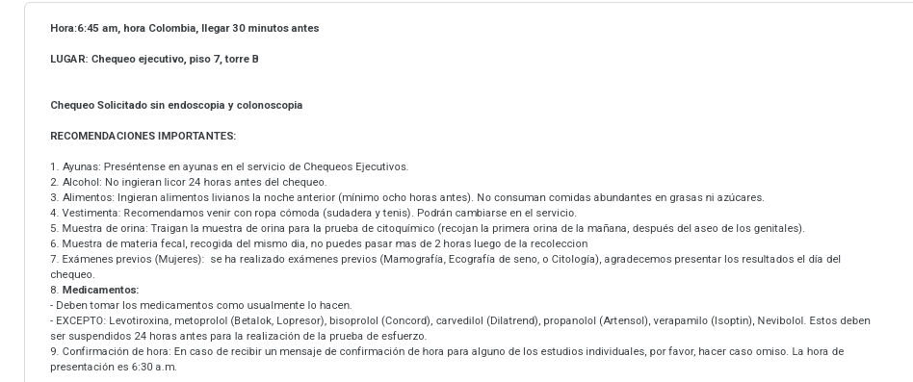
REEMY | MILLICENT - BRADLEY -CONSULTA CON MEDICINA INTERNA |  | MILICENT AUDIOMETRIA LOGOAUDIOMETRIA IMPEDANCIA
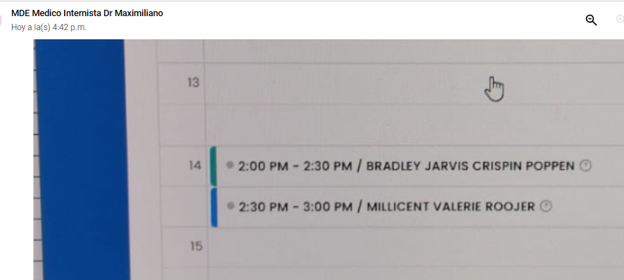
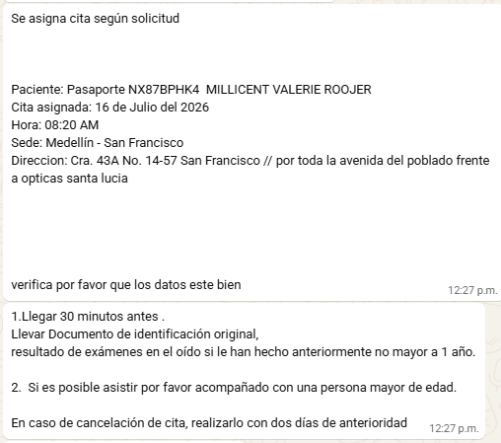

BRONCO PROVOCACION
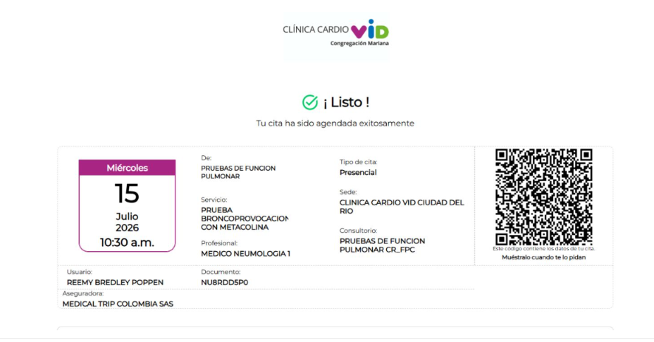

 | CONSULTAS CON EL Dr. SOTO REEMY- MILLICENT- VALANDRA
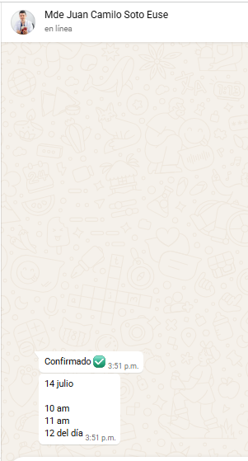

POLISONOGRAFIA BASAL
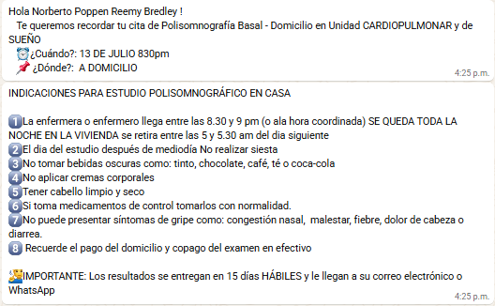

 |  |  | CHEQUEO MEDICO VALANDRA
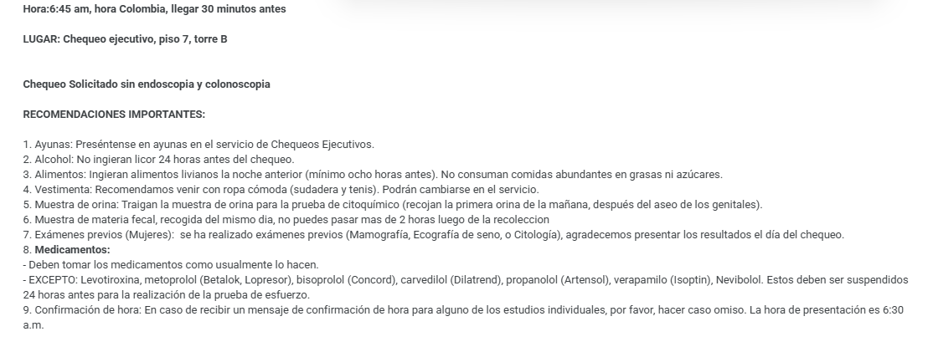

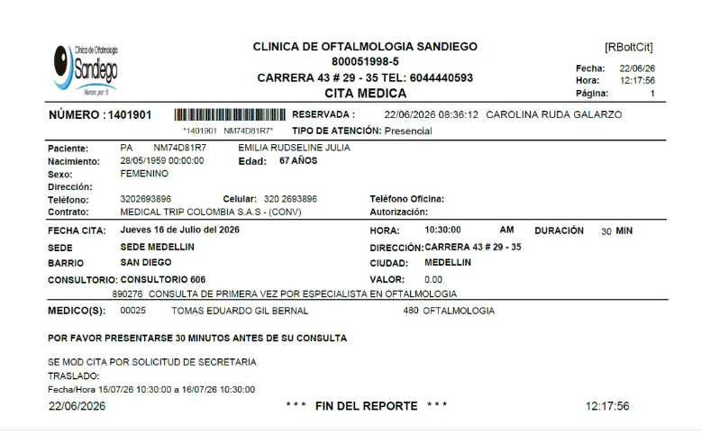
 | OFTALMOLOGIA RUDSELINA
CONSULTA CON NEUMOLOGO
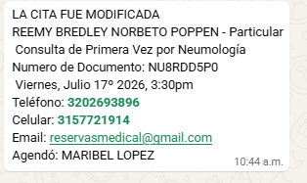

 | OFTALMOLOGIA | MILLICENT
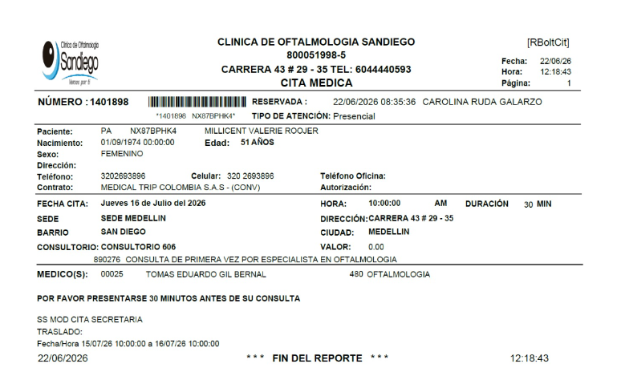

 | VALANDRA CITA HPTU

VUELOS+SIM CARD
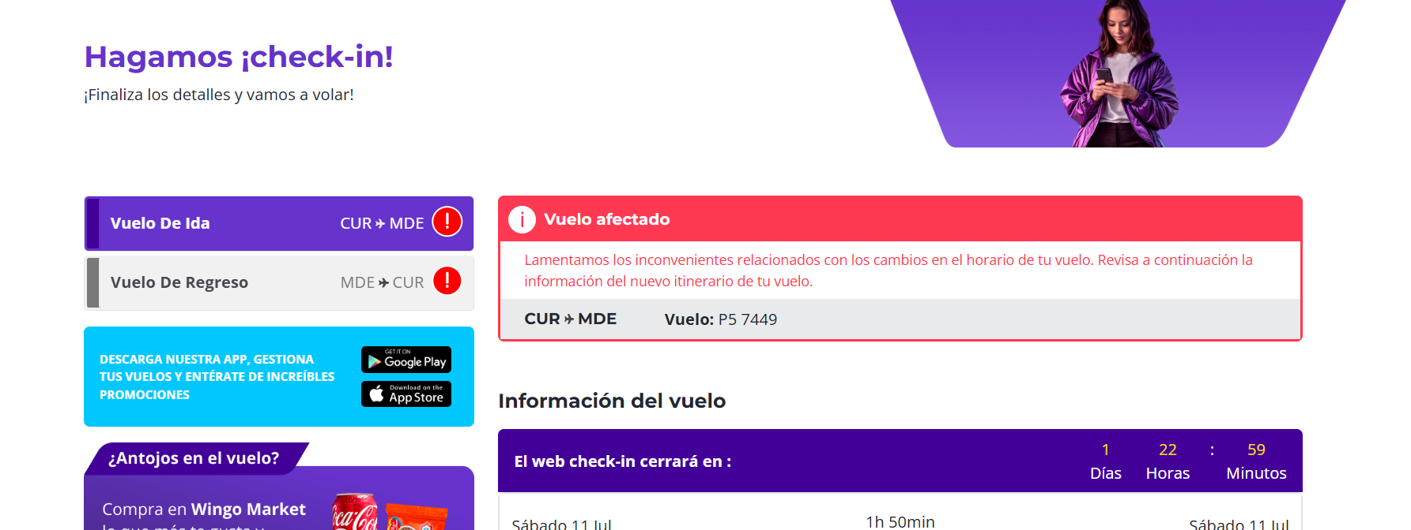
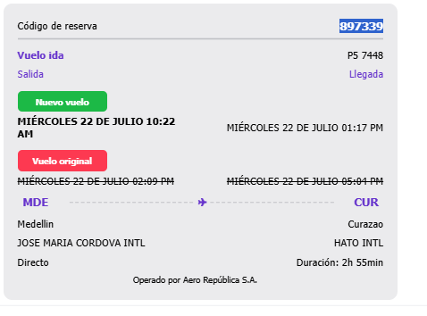
 | REGRESO |  |  | REGRESO |  | REGRESO
VUELO MILICENT- REEMY - BRADLEY |  |  |  | VALANDRA |  | RUDSELINA |  | SIM CARD
 |  |  |  |  | JEWY5C |  | P8ICQP
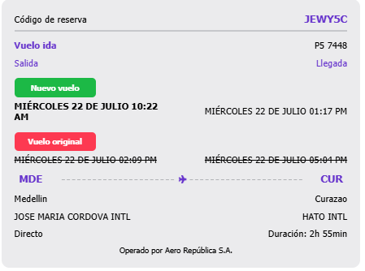
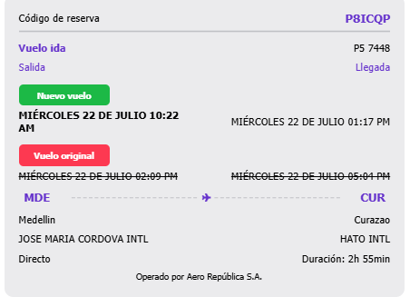
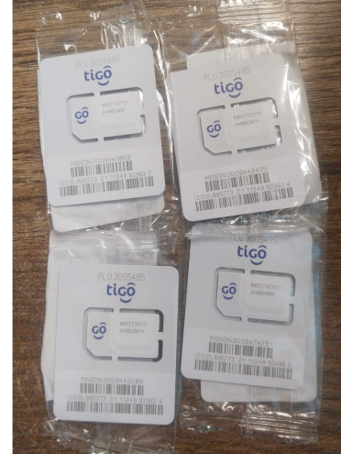
 |  | 897339 |  |  |  |  |  |  | 3009443803
 |  |  |  |  |  |  |  |  | 3009443589
 |  |  |  |  |  |  |  |  | 3009474751
 |  |  |  |  |  |  |  |  | 3009443435

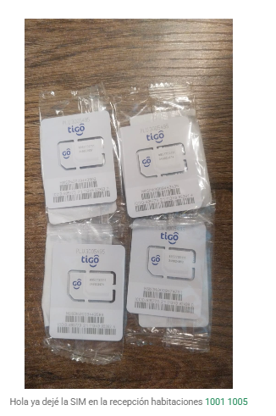
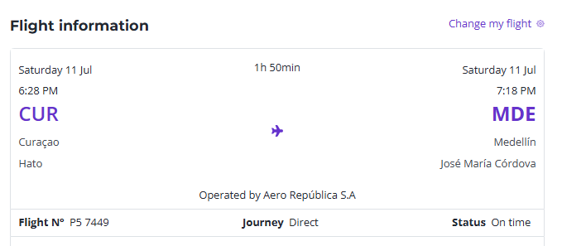
VUELO LLEGADA | DE TODOS
 |  |  | 7449

PROXIMO VIAJE
